Upload file lên github
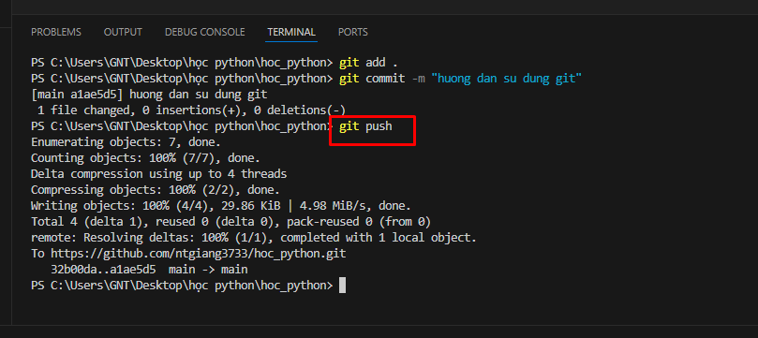
Cách 1: sử dụng các chức năng trên giao diện
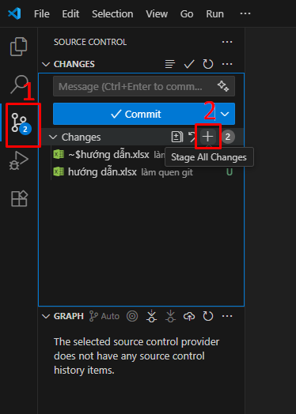
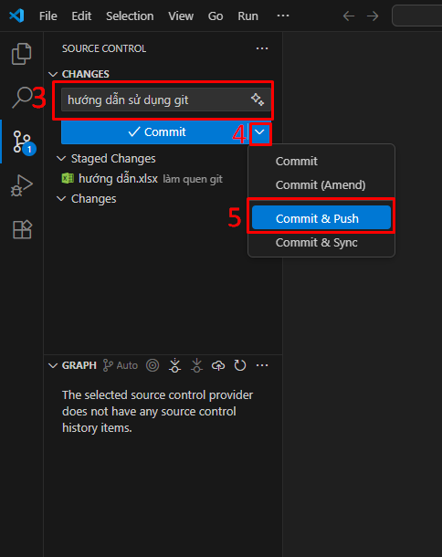

Cách 2: sử dụng terminal
 | Mở terminal trên VSCode
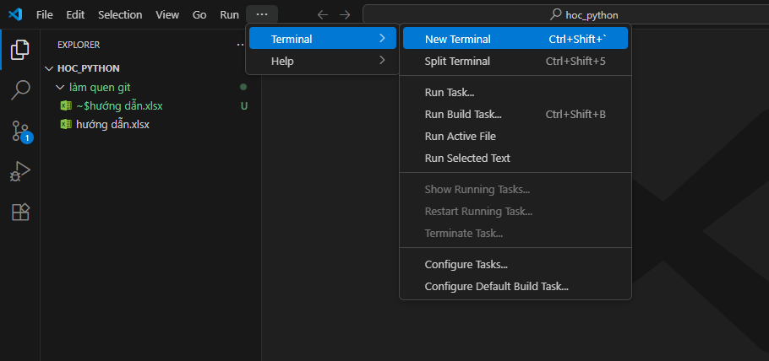

 | Gõ câu lệnh sau: git add .
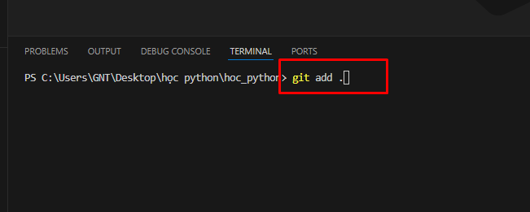

 | git commit -m "message tương ứng"

 | git push

Download file mới từ github về
Cách 1: sử dụng chức năng trên giao diện VSCode
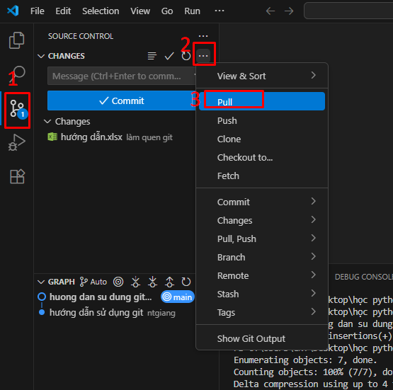

Cách 2: sử dụng terminal
 | Mở terminal trên VSCode

 | Gõ câu lệnh: git pull

